NAPTÁR
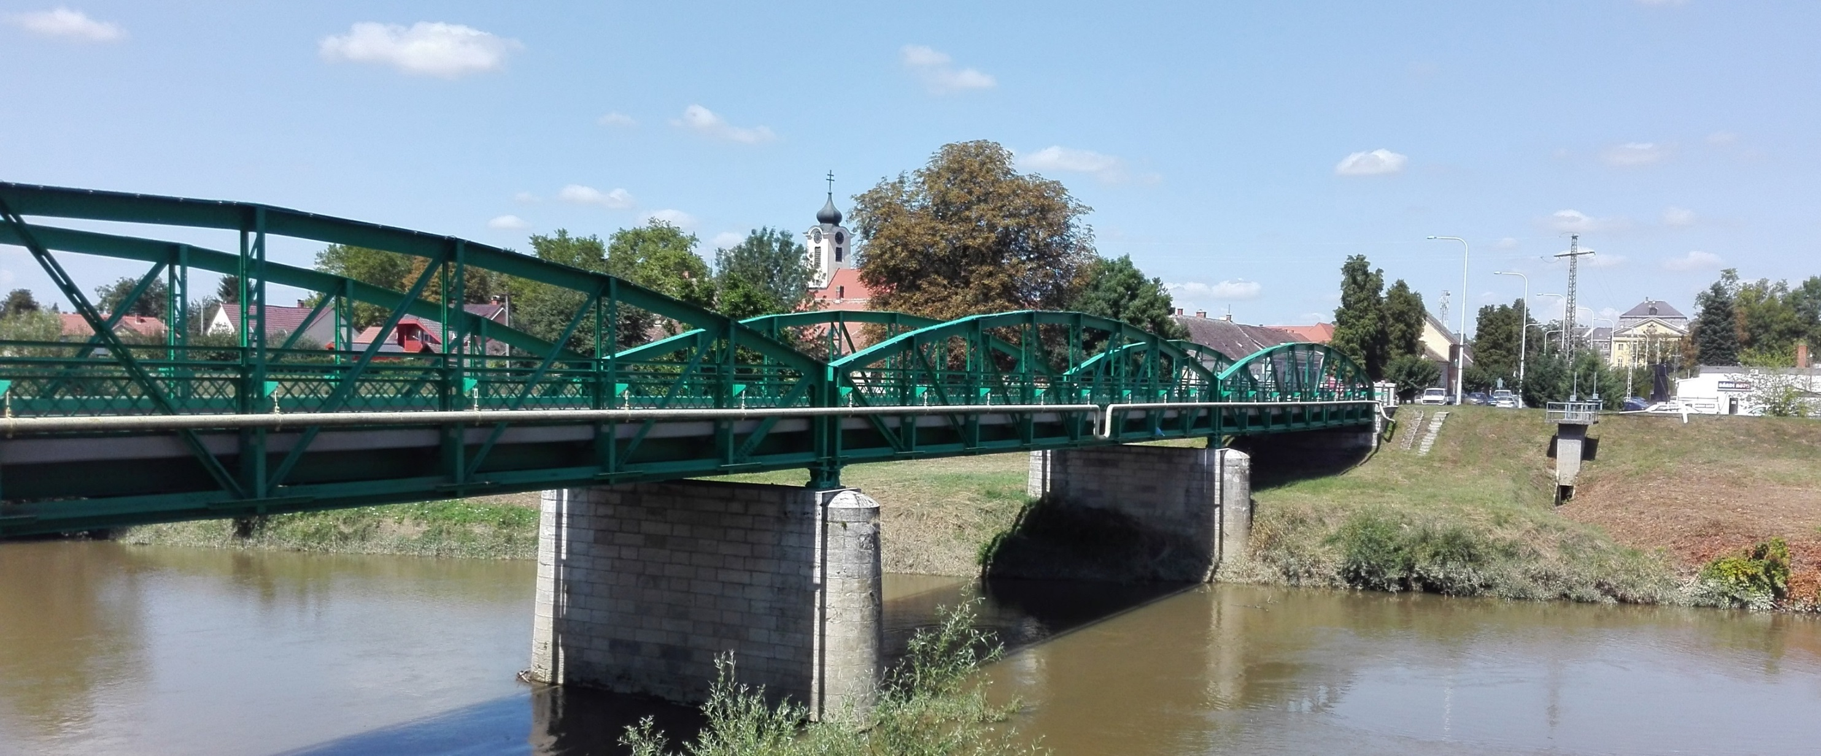
 | A kívánt XX-XXV. századi évszám: |  | Húsvétvasárnap: |  | 2056-04-02 | MMLVI |  |  |  |  | hétfő | kedd | szerda | telihold | Klemand, 2017. 9. 9.
 | 2056 |  | Pünkösdvasárnap: |  | 2056-05-21 |  |  |  |  |  | csütörtök | péntek | szombat | vasárnap
 | Nap | Január | Február | Március | Április | Május | Június | Nap | Július | Augusztus | Szeptember | Október | November | December | Nap
 | 1 | Újév, Fruzsina | Ignác | Albin, Lea | Hugó | A munka ü., Fülöp | Tünde | 1 | Tihamér, Annamária | Boglárka | Egyed, Egon | Malvin | Mindszent, Marianna | Elza | 1
 | 2 | Ábel | Karolina, Aida | Lujza, Henriett | Áron | Zsigmond | Anita, Kármen | 2 | Ottó | Lehel | Dorina, Rebeka | Petra | Achilles | Melinda, Vivien | 2
 | 3 | Benjámin, Genovéva | Balázs | Kornélia | Buda, Richárd | Tímea, Irma | Klotild | 3 | Kornél, Soma | Hermina | Hilda | Helga | Győző | Ferenc, Olívia | 3
 | 4 | Titusz, Leona | Ráhel, Csenge | Kázmér | Izidor | Mónika, Flórián | Bulcsú | 4 | Ulrik, Berta | Dominika, Domonkos | Rozália | Ferenc | Károly | Barbara, Borbála | 4
 | 5 | Simon | Ágota, Ingrid | Adorján, Adrián | Irén, Vince | Györgyi | Bonifác, Fatime | 5 | Emese, Sarolta | Krisztina | Lőrinc, Viktor | Aurél | Imre | Vilma | 5
 | 6 | Boldizsár, Menyhért | Dóra, Dorottya | Leonóra, Inez | Bíborka, Vilmos | Ivett, Frida | Norbert, Cintia | 6 | Csaba | Berta, Bettina | Zakariás | Brúnó, Renáta | Lénárd | Miklós | 6
 | 7 | Attila, Ramóna | Rómeó, Tódor | Tamás | Herman | Gizella | Róbert | 7 | Apollónia | Ibolya | Regina | Amália | Rezső | Ambrus | 7
 | 8 | Gyöngyvér | Aranka | Zoltán | Dénes | Mihály | Medárd | 8 | Ellák | László | Adrienn, Mária | Koppány | Zsombor | Mária | 8
 | 9 | Marcell | Abigél, Alex | Franciska, Fanni | Erhard | Gergely | Félix | 9 | Lukrécia | Emőd | Ádám | Dénes | Tivadar | Natália | 9
 | 10 | Melánia | Elvira | Ildikó | Zsolt | Ármin, Pálma | Gréta, Margit | 10 | Amália | Lőrinc | Hunor, Nikolett | Gedeon | Réka | Judit | 10
 | 11 | Ágota | Bertold, Marietta | Szilárd | Leó, Szaniszló | Ferenc | Barnabás | 11 | Nóra, Lili | Zsuzsanna, Tiborc | Teodóra | Brigitta | Márton | Árpád | 11
 | 12 | Ernő | Lívia, Lídia | Gergely | Gyula | Pongrác | Villő | 12 | Dalma, Izabella | Klára | Mária | Miksa | Jónás, Renátó | Gabriella | 12
 | 13 | Veronika | Ella, Linda | Krisztián, Ajtony | Ida | Szervác, Imola | Antal, Anett | 13 | Jenő | Ipoly | Kornél | Kálmán, Ede | Szilvia | Luca, Otília | 13
 | 14 | Bódog | Bálint, Valentin | Matild | Tibor | Bonifác | Vazul | 14 | Örs, Stella | Marcell | Roxána, Szeréna | Helén | Aliz | Szilárda | 14
 | 15 | Lóránt, Loránd | Georgina, Kolos | 1848-as forr., Kristóf | Anasztázia, Tas | Szonja, Zsófia | Jolán, Vid | 15 | Henrik, Roland | Mária | Enikő, Melitta | Teréz | Albert, Lipót | Valér | 15
 | 16 | Gusztáv, Marcell | Julianna, Lilla | Henrietta | Csongor | Mózes, Botond | Jusztin | 16 | Valter | Ábrahám, Rókus | Edit | Gál | Ödön | Etelka, Aletta | 16
 | 17 | Antal, Antónia | Donát | Patrik, Gertrúd | Rudolf | Paszkál | Laura, Alida | 17 | Elek, Endre | Jácint | Zsófia | Hedvig | Gergő, Hortenzia | Lázár, Olimpia | 17
 | 18 | Piroska | Bernadett | Sándor, Ede | Andrea, Ilma | Alexandra, Erik | Arnold, Levente | 18 | Frigyes | Ilona | Diána | Lukács | Jenő | Auguszta | 18
 | 19 | Sára, Márió | Zsuzsanna | József, Bánk | Emma | Ivó, Milán | Gyárfás | 19 | Emília | Huba | Vilhelmina | Nándor | Erzsébet | Viola | 19
 | 20 | Fábián, Sebestyén | Aladár, Álmos | Klaudia | Tivadar | Bernát | Rafael | 20 | Illés | Állami ü., István, Vajk | Friderika | Vendel | Jolán | Teofil | 20
 | 21 | Ágnes | Eleonóra | Benedek, Bence | Konrád | Konstantin | Alajos, Leila | 21 | Dániel, Daniella | Sámuel, Hajna | Máté, Mirella | Orsolya | Olivér | Tamás | 21
 | 22 | Vince, Artúr | Gerzson | Beáta, Izolda | Csilla, Noémi | Júlia, Rita | Paulina | 22 | Magdolna, Léna | Menyhért, Mirjam | Móric | Előd | Cecília | Zénó | 22
 | 23 | Zelma, Rajmund | Alfréd, Mirtill | Emőke | Béla | Dezső, Renáta | Zoltán | 23 | Lenke | Bence | Tekla | 1956-os forr., Gyöngyi | Kelemen | Viktória | 23
 | 24 | Timót, Xénia | Mátyás | Gábor, Karina | György | Eliza, Eszter | Iván | 24 | Kinga, Kincső | Bertalan | Gellért, Mercédesz | Salamon | Emma | Ádám, Éva | 24
 | 25 | Pál | Géza, Cézár | Irén, Írisz | Márk, Ányos | Orbán | Vilmos | 25 | Jakab, Kristóf | Lajos, Patrícia | Eufrozina, Kende | Bianka, Blanka | Katalin | Karácsony, Eugénia | 25
 | 26 | Vanda, Paula | Edina | Emánuel | Ervin | Evelin, Fülöp | János, Pál | 26 | Anna, Anikó | Izsó | Jusztina | Dömötör | Virág | Karácsony, István | 26
 | 27 | Angelika | Ákos, Bátor | Hajnalka | Zita | Hella, Ágoston | László | 27 | Olga, Liliána | Gáspár | Adalbert | Szabina | Virgil | János | 27
 | 28 | Károly, Karola | Elemér | Gedeon, Johanna | Valéria | Csanád, Emil | Levente, Irén | 28 | Szabolcs | Ágoston | Vencel | Simon, Szimonetta | Stefánia | Kamilla | 28
 | 29 | Adél |  | Auguszta | Péter | Magdolna | Péter, Pál | 29 | Flóra, Márta | Beatrix, Erna | Mihály | Nárcisz | Taksony | Tamás, Tamara | 29
 | 30 | Martina, Gerda |  | Zalán | Katalin, Kitti | Janka, Zsanett | Pál | 30 | Judit, Xénia | Rózsa, Félix | Jeromos | Alfonz | András, Andor | Dávid | 30
 | 31 | Marcella |  | Árpád |  | Angéla, Petronella |  | 31 | Oszkár | Erika, Bella |  | Farkas |  | Szilveszter | 31

